タイピング結果
 | https://www.e-typing.ne.jp/roma/check/

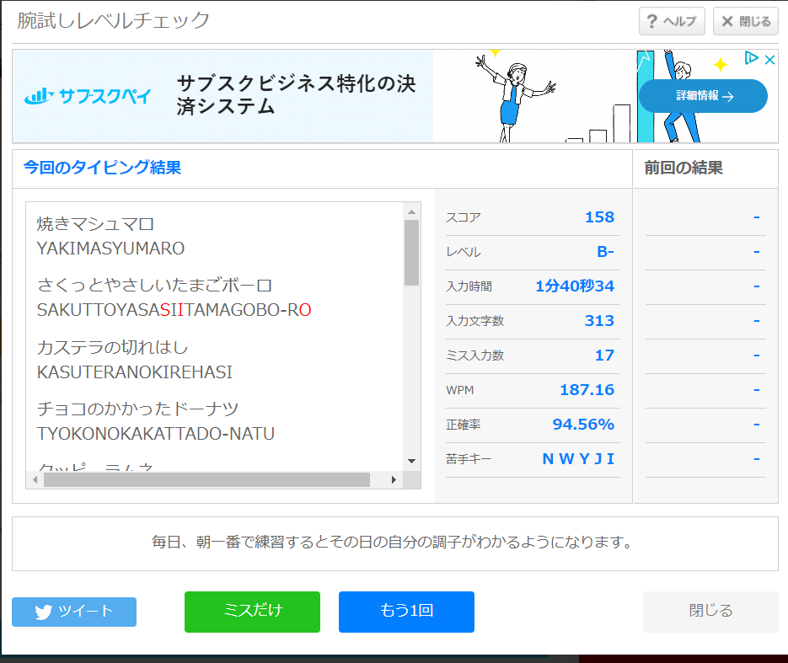
2023-09-03

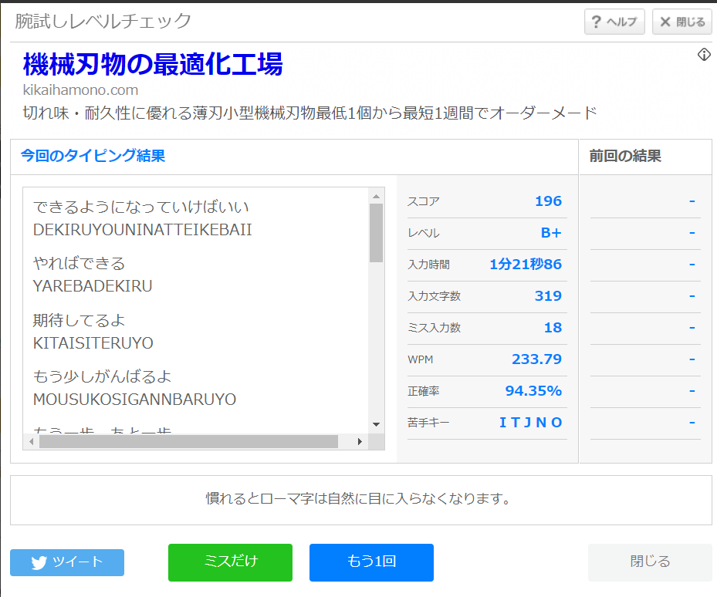
2023-09-11

20230912
Reactのコンポーネントについて
 | returnの中には必ず値が入る
 | ※関数クラスはnull,voidを返せる
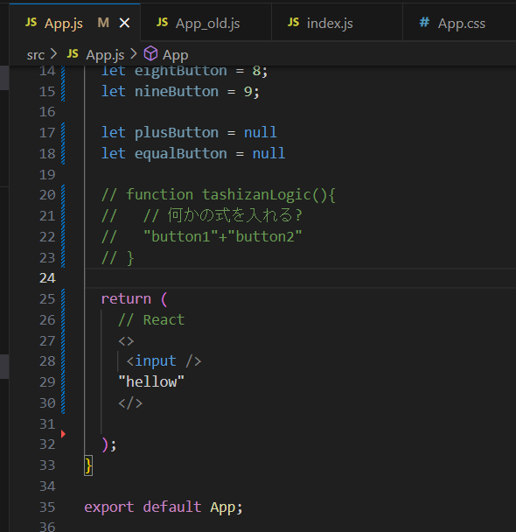

ReactのコンポーネントではReturnの中は必ず値がいる

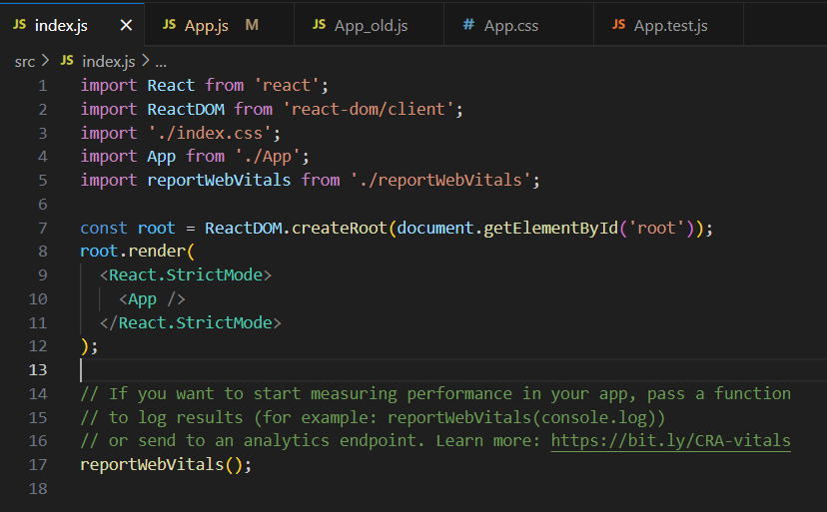

renderも同様

※nullとするのはOK
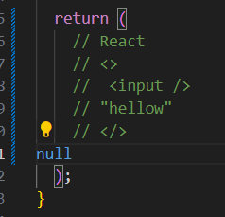

ReactのコンポーネントではReturnの中は必ず値がいる

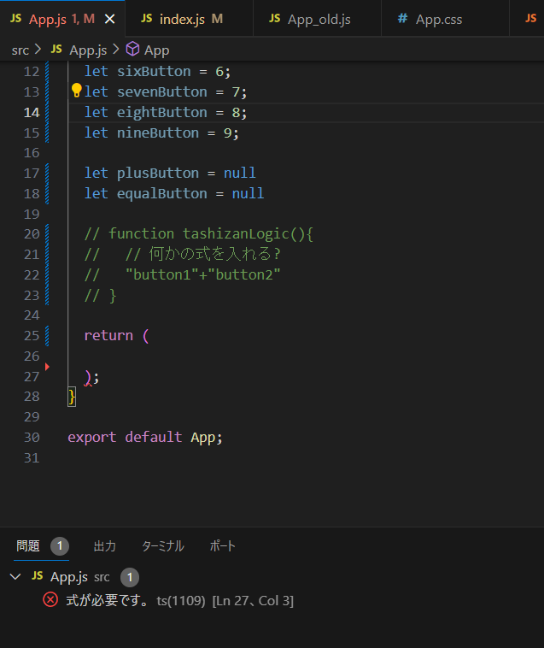

JSX部分を空にしたらエラーとなる

